연결리스트란
연결리스트(Linked List)란

배열을 이용한 자료구조는 구현이 간단하지만 용량이 고정된다는 단점이 있다.
배열은 처음 할당한 공간이 차면 더 이상 데이터 추가가 어렵다.
연결리스트는 데이터와 링크로 구성되어 있고 링크가 노드들을 연결하는 역할을 한다.
따라서 노드들의 연결만 바꿔주면 되니 용량이 자동으로 변할 수 있다.

리스트
 | ABDEF에 C를 삽입하고 싶은 경우
 | 0 | 1 | 2 | 3 | 4 | 5
 | A | B | c | D | E | F
C

 | 다시 C를 삭제하고 싶은 경우
 | 0 | 1 | 2 | 3 | 4 | 5
 | A | B | D | E | F

연결리스트 구조
 | node
 | data | next |  | 연결리스트는 노드들의 집합이고 이는 데이터를 저장하고 있으며 서로 연결된다.
 |  |  |  | 데이터필드(data)에는 데이터가 들어간다.
 |  |  |  | 링크 필드(next)에는 다른 노드를 가리키는 정보가 들어있다.

연결리스트 특징

 | 노드들은 메모리의 어느곳에나 위치한다. 인접한 노드가 인접한 메모리에 있는 것은 아니다.
 | 연속된 기억공간이 없어도 데이터 저장 가능하고, 미리 공간을 확보할 필요가 없다.
 | 동적으로 노드를 생성해서 연결한다.
 | 링크필드를 위한 추가 공간이 필요하다.

연결리스트 기본
연결리스트(Linked List) 기본

 | node
 | data | next
 |  |  | 0x10 |  | 0x20 |  |  | 0x30 |  |  | 0x40 |  | 0x50
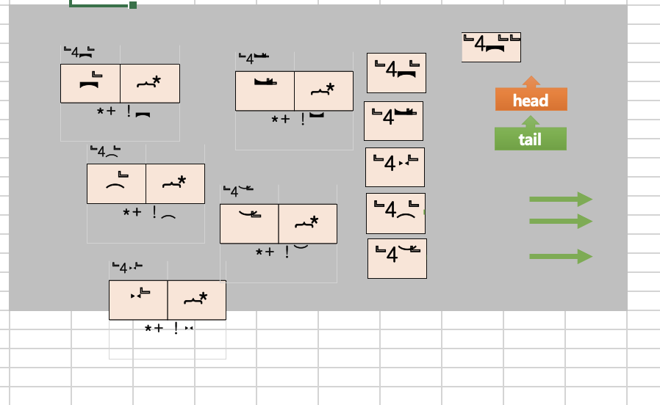
 |  |  | 10 | 0x20 | 20 | 0x30 |  | 30 | 0x40 |  | 40 | 0x50 | 50 | null
단순연결리스트 |  |  | node1 |  | node2 |  |  | node3 |  |  | node4 |  | node5

 | 0x10 |  | 0x20 |  |  | 0x30 |  |  |  | 0x40 |  |  | 0x50
 | 10 | 0x20 | 20 | 0x20 |  | 30 | 0x20 |  |  | 40 | 0x20 |  | 50 | null
 | node1 |  | node2 |  |  | node3 |  |  |  | node4 |  |  | node5
생성자

 |  |  |  |  |  |  |  |  |  |  |  |  | 0x200
 | 클래스 : 붕어빵틀 |  |  |  |  |  |  |  |  | 구조 | null |  | 구조 | null
 | class Node: |  |  |  |  |  |  |  |  |  |  |  | newnode
head
 | def __init__(self, data, next=None):
 | self.data= data
 | self.next= next

 | class Node: def __init__(self, data, next=None): self.data = data self.next = next node1 = Node(10) node2 = Node(20) node3 = Node(30) node4 = Node(40) node5 = Node(50) node1.next = node2 node2.next = node3 node3.next = node4 node4.next = node5 head = node1 while head: print(head.data) head = head.next

head

tail

연결리스트 삽입 1
연결리스트(Linked List) 삽입 1

3번째 뒤에 "자료" 삽입 : insert1(3,"자료")

head
 | 0x10 |  |  | 0x20 |  | 0x30 |  | 0x40 |  | 0x50
 | 10 | 0x20 |  | 20 | 0x30 | 30 | 0x100 | 40 | 0x50 | 50 | null
 | node1 |  |  | node2 |  | node3 |  | node4 |  | node5
pre

 |  |  |  |  |  |  |  | 0x200 |  | 0x200
 |  |  |  |  |  |  |  | 자료 | 0x40 | 구조 | null
 |  |  |  |  |  |  |  | newNode |  | newNode
 |  | 3 |  |  | 자료
 |  | where |  |  | data

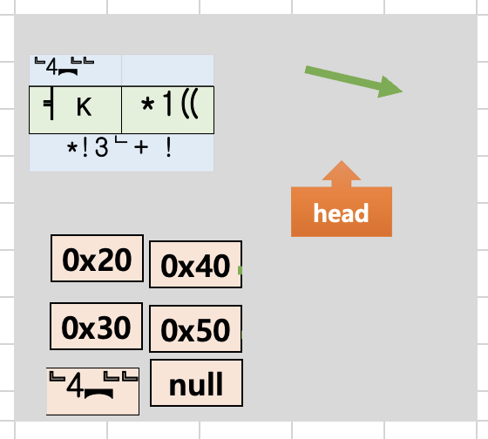
 |  | 1 | def insert1(where, data):
 |  | 2 | global head
 |  | 3 | newNode = Node(data)
 |  | 4 | pre = head
 |  | 5 | for _ in range(where-1):
 |  | 6 | pre = pre.next
 |  | 7 | newNode.next = pre.next
 |  | 8 | pre.next = newNode

연결리스트 삽입 2
연결리스트(Linked List) 삽입 2

데이터 "자료" 뒤에 "구조" 삽입 : insert2("자료,"구조")

head
pre
 | 0x10 |  |  | 0x20 |  | 0x30 |  | 0x100 |  | 0x200 |  | 0x40 |  | 0x50
 | 10 | 0x20 |  | 20 | 0x30 | 30 | 0x100 | 자료 | 0x200 | 구조 | 0x40 | 40 | 0x50 | 50 | null
 | node1 |  |  | node2 |  | node3 |  |  |  |  |  | node4 |  | node5

 |  | whatnext |  |  | data

 |  | 1 | def insert2(whatnext, data):
 |  | 2 | global head
 |  | 3 | newNode = Node(data)
 |  | 4 | pre= head
 |  | 5 | while pre.data!=whatnext:
 |  | 6 | pre=pre.next
 |  | 7 | newNode.next = pre.next
 |  | 8 | pre.next = newNode

연결리스트 삭제
연결리스트(Linked List) 삭제

data "자료" 삭제 : delete("자료")

 | 0x10 |  |  | 0x20 |  | 0x30 |  | 0x100 |  | 0x200 |  | 0x40 |  | 0x50
 | 10 | 0x20 |  | 20 | 0x30 | 30 | 0x200 | 자료 | 0x200 | 구조 | 0x40 | 40 | 0x50 | 50 | null
 | node1 |  |  | node2 |  | node3 |  |  |  |  |  | node4 |  | node5
pre

 |  | data

 |  | 1 | def delete(data):
 |  | 2 | global head
 |  | 3 | pre= head
head
 |  | 4 | while pre.next.data!=data:
 |  | 5 | pre= pre.next
 |  | 6 | pre.next = pre.next.next

연결리스트 요세푸스 문제
요세푸스 문제 : 연결리스트(Linked List)

 | 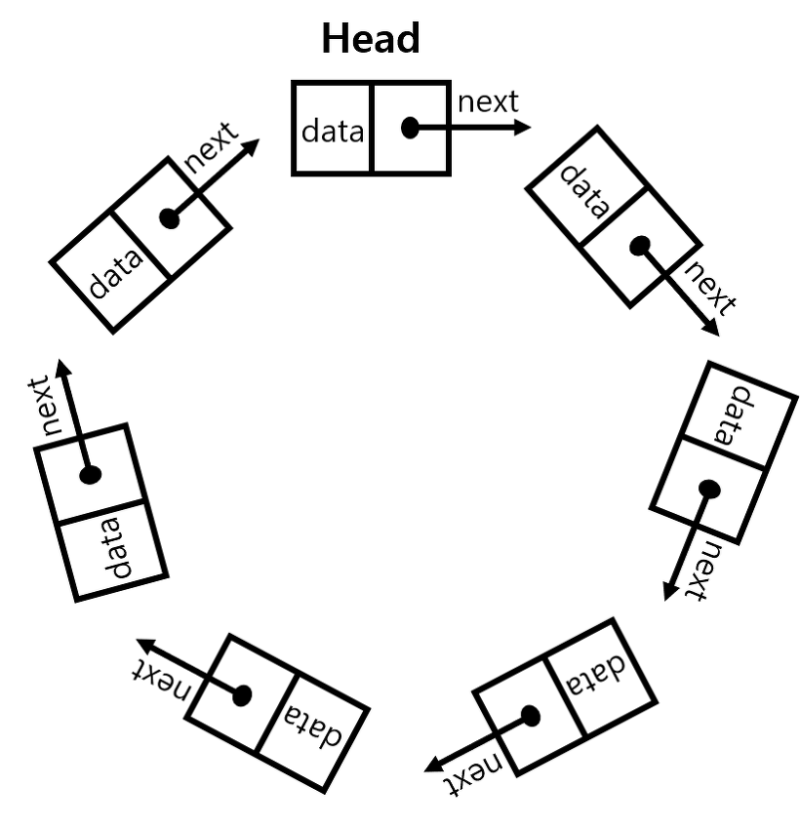 class Node: def __init__(self, data, next=None): self.data = data self.next = next def addNode(data): global head, where newNode = Node(data) if head is None: head = newNode else: where = head while where.next: where = where.next where.next = newNode return newNode head = None for now in range(1,42): last = addNode(now) last.next = head

연결리스트 스택
스택 : 연결리스트(Linked List)

data
next
class Node: | Node | class Node: def __init__(self, data): self.data = data self.next = None class Stack: def __init__(self): self.top = None def push(self, data): new_node = Node(data) new_node.next = self.top self.top = new_node def peep(self): return self.top.data def pop(self): data = self.top.data self.top = self.top.next return data a = Stack() a.push(10) a.push(20) a.push(30) print(a.peep()) a.pop() print(a.peep())
def __init__(self, data):
self.data = data
self.next = None

class Stack:
def __init__(self):
self.head = None

0x300
data
next
30
0x200
a.push(10)
a.push(20)
a.push(30)
0x200
a.pop()
newNode
30
data
next
20
0x100
0x200
0x300

0x100
None

data
next
10
top

